Feuille de saisie
 | Outil d'aide à l'évaluation des surfaces à traiter selon les cahiers des Charges (CDC)
 |  | Feuille de saisie des données |  |  | Version en date du 3/03/2020
Identification du local : |  |  | local 1
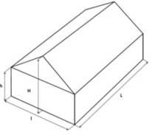
Longueur (L) = |  |  | 50 | m
Largeur (l) = |  |  | 20 | m
hauteur au faitage (H) = |  |  | 6 | m
hauteur basse (h) = |  |  | 4 | m
hauteur moyenne = |  |  | 5 | m
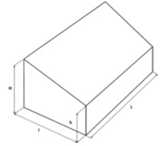
Selon hypothèse retenue en terme de traitement acoustique muraux | Ensemble des éléments techniques muraux à retirer (porte, fenêtre,..) des 2 murs contigus traités d'absorbant acoustique du plafond jusqu'au sol |  | 8.0 | m²
 | Ensemble des éléments techniques muraux à retirer (fenêtre,..) des 4 murs traités d'absorbant acoustique du plafond jusqu'à 2m du sol |  | 3.0 | m²

Ensemble des élements techniques plafond à retirer en terme de surface d'absorption acoustique (minimum 10% de la surface au sol pour l'apport d'éclairage zénithal selon le respect du CDC annexe 3.3) |  |  | 80.0 | m² | A noter une surface minimale de 10 % de la surface au sol à reporter dans case de gauche et en ajoutant les autres éléments : | 100 | m²

 | surface au sol de l'atelier = | 1000 | m² | V= | 5000 | m3

Pour obtenir les longueurs et surfaces exigibles dans les cahiers des charges A3.1 : Protection collective de chute de hauteur + accès sécurisé ; A3.3 : Eclairage naturel

Surf absorpt acoustiq (A3.4)
Version en date du 3/03/2020

local 1

Engagement surface minimale de traitement absorption acoustique (CDC annexe 3.4)
surface de matériaux absorbants acoustiques en plafond | 939.8 | m²
surface matériaux absorbants acoustiques mural du plafond jusqu'au sol de 2 murs contigus | 272 | m²
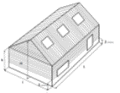 surface matériaux absorbants acoustiques mural du plafond jusqu'à 2m du sol des 4 murs | 277 | m²

Nota : une tolérance entre le calcul théorique des surfaces et les surfaces annoncées sur les devis est nécessaire et pouvant être de l'ordre des 10%
Les objectifs de résultat à obtenir sont :
Engagement de résultat et rapport de reception acoustique à obtenir en cas de dérogation
DL2 minimales réglementaire (Arrêté du 30 Août 1990 - Art. R4213-5 et R4213-6)
DL2 locaux vide = | 3.0 | dB(A)

DL2 locaux encombré = | 4.0 | dB(A)
OU
Temps de réverbération à respecter (petit locaux : longueur <24m)

Temps de réverbération Tr : | 1.0 | seconde

